Java 8
Lambdas (Lambda Expressions) | 1. Lambdas (Expresiones Lambda) | ˈlæmdəz (ˈlæmdə ɪkˈsprɛʃənz) |  | 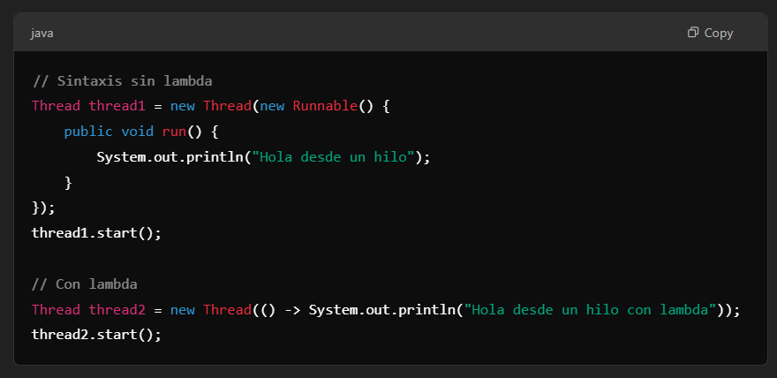
Lambda expressions allow you to treat functionality as an argument for a method | Las expresiones lambda permiten tratar la funcionalidad como un argumento para un método | ˈlæmdə ɪkˈsprɛʃənz əˈlaʊ ju tu trit ˌfʌŋkʃəˈnælɪti æz ən ˈɑrɡjəmənt fɔr ə ˈmɛθəd | EXAMPLE
or pass blocks of code in a concise way. | o pasar bloques de código de una manera concisa. | ɔr pæs blɑks ʌv koʊd ɪn ə kənˈsaɪs weɪ. | EXAMPLE
Streams API | 2. Streams API | strimz eɪ-pi-aɪ |  | 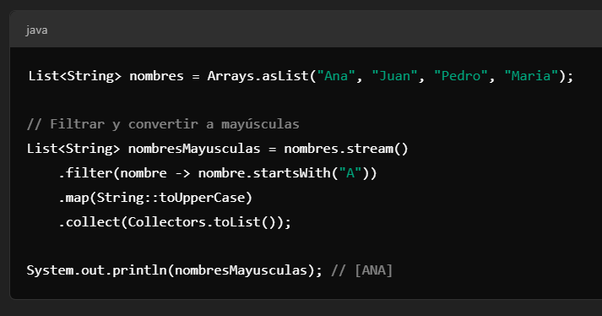
The Streams API allows you to work with collections in a more functional and fluent way | La API de Streams permite trabajar de forma más funcional y fluida con colecciones | ðə strimz eɪ-pi-aɪ əˈlaʊz ju tu wɜrk wɪð kəˈlɛkʃənz ɪn ə mɔr ˈfʌŋkʃənəl ænd ˈfluənt weɪ | EXAMPLE
facilitating operations such as filtering, mapping, and reduction. | facilitando operaciones como filtrado, mapeo, y reducción. | fəˈsɪləˌteɪtɪŋ ˌɑpəˈreɪʃənz sʌʧ æz ˈfɪltərɪŋ, ˈmæpɪŋ, ænd rəˈdʌkʃən. | EXAMPLE
Functional Interface | 3. Interfaz Funcional | ˈfʌŋkʃənəl ˈɪntərˌfeɪs |  | 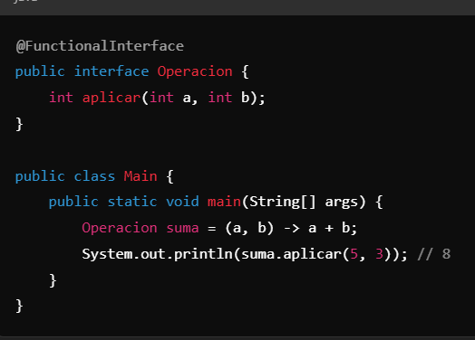
Java 8 introduced functional interfaces, which are interfaces with a single abstract method | Java 8 introdujo las interfaces funcionales, que son interfaces con un solo método abstracto | ˈʤɑvə 8 ˌɪntrəˈdust ˈfʌŋkʃənəl ˈɪntərˌfeɪsɪz, wɪʧ ɑr ˈɪntərˌfeɪsɪz wɪð ə ˈsɪŋɡəl ˈæbstrækt ˈmɛθəd | EXAMPLE
allowing the use of lambda expressions. | lo cual permite el uso de expresiones lambda. | əˈlaʊɪŋ ðə jus ʌv ˈlæmdə ɪkˈsprɛʃənz. | EXAMPLE
Default Methods in Interfaces | 4. Métodos Default en Interfaces | dɪˈfɔlt ˈmɛθədz ɪn ˈɪntərˌfeɪsɪz |  | 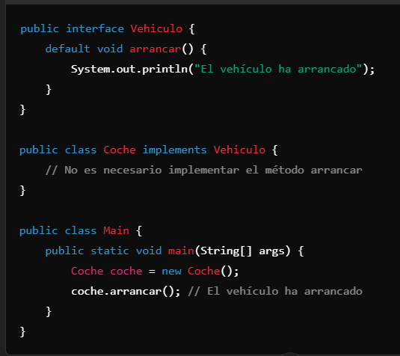
You can now have methods with implementations in interfaces | Ahora puedes tener métodos con implementación en interfaces | ju kæn naʊ hæv ˈmɛθədz wɪð ˌɪmpləmɛnˈteɪʃənz ɪn ˈɪntərˌfeɪsɪz | EXAMPLE
allowing you to add methods to interfaces without breaking compatibility with classes that already implement them. | lo que permite agregar métodos a interfaces sin romper la compatibilidad con las clases que ya las implementan. | əˈlaʊɪŋ ju tu æd ˈmɛθədz tu ˈɪntərˌfeɪsɪz wɪˈθaʊt ˈbreɪkɪŋ kəmˌpætəˈbɪləti wɪð ˈklæsəz ðæt ɔlˈrɛdi ˈɪmpləmənt ðɛm. | EXAMPLE
New Date and Time Classes (java.time) | 5. Nuevas Clases de Fecha y Hora (java.time) | nu deɪt ænd taɪm ˈklæsəz (ˈʤɑvə.taɪm) |  | 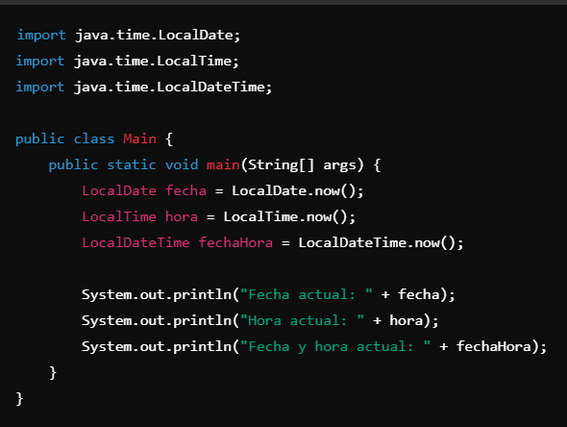
Java 8 introduced a new package (java.time) for working with dates and times | Java 8 introdujo un nuevo paquete (java.time) para trabajar con fechas y horas | ˈʤɑvə 8 ˌɪntrəˈdust ə nu ˈpækəʤ (ˈʤɑvə.taɪm) fɔr ˈwɜrkɪŋ wɪð deɪts ænd taɪmz | EXAMPLE
which is more robust and easier to use than previous classes like Date and Calendar. | que es más robusto y fácil de usar que las clases anteriores como Date y Calendar. | wɪʧ ɪz mɔr roʊˈbʌst ænd ˈiziər tu juz ðæn ˈpriviəs ˈklæsəz laɪk deɪt ænd ˈkæləndər. | EXAMPLE
Method References | 6. Referencias a Métodos | ˈmɛθəd ˈrɛfərənsɪz |  | 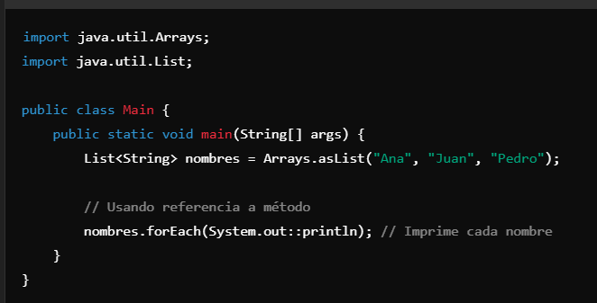
Method references are a concise way of using already existing methods instead of writing a lambda expression. | Las referencias a métodos son una forma concisa de usar métodos ya existentes en lugar de escribir una expresión lambda. | ˈmɛθəd ˈrɛfərənsɪz ɑr ə kənˈsaɪs weɪ ʌv ˈjuzɪŋ ɔlˈrɛdi ɪɡˈzɪstɪŋ ˈmɛθədz ɪnˈstɛd ʌv ˈraɪtɪŋ ə ˈlæmdə ɪkˈsprɛʃən. | EXAMPLE
Optional | 7. Optional | ˈɑpʃənəl |  | 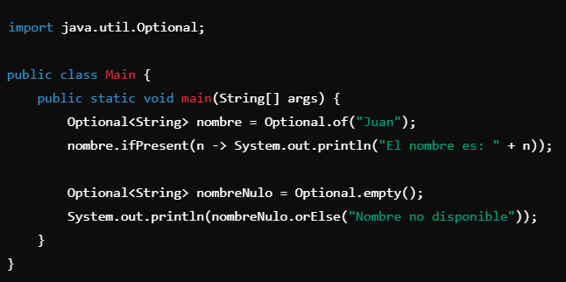
Optional is a container class that may or may not contain a value | Optional es una clase contenedora que puede o no contener un valor | ˈɑpʃənəl ɪz ə kənˈteɪnər klæs ðæt meɪ ɔr meɪ nɑt kənˈteɪn ə ˈvælju | EXAMPLE
It is useful for avoiding problems with null values. | Es útil para evitar problemas con valores nulos. | ɪt ɪz ˈjusfəl fɔr əˈvɔɪdɪŋ ˈprɑbləmz wɪð nʌl ˈvæljuz. | EXAMPLE
New Functions in java.util.Optional | 8. Nuevas funciones en la clase java.util.Optional | nu ˈfʌŋkʃənz ɪn ˈʤɑvə.util.ˈɑpʃənəl |  | 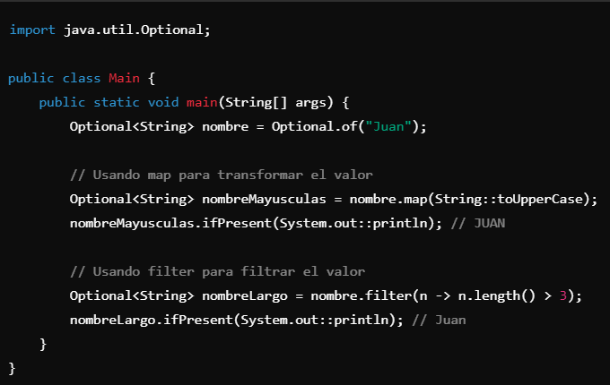
In addition to basic methods like ifPresent and orElse | Además de los métodos básicos como ifPresent y orElse | ɪn əˈdɪʃən tu ˈbeɪsɪk ˈmɛθədz laɪk ifPresent ænd orElse | EXAMPLE
Optional offers other useful functions like map, flatMap, and filter | Optional ofrece otras funciones útiles como map, flatMap, y filter | ˈɑpʃənəl ˈɔfərz ˈʌðər ˈjusfəl ˈfʌŋkʃənz laɪk mæp, flatMap, ænd ˈfɪltər | EXAMPLE
which allow for more fluent operations without worrying about null values. | que permiten realizar operaciones de manera más fluida y sin tener que preocuparse por valores nulos. | wɪʧ əˈlaʊ fɔr mɔr ˈfluənt ˌɑpəˈreɪʃənz wɪˈθaʊt ˈwɜriɪŋ əˈbaʊt nʌl ˈvæljuz. | EXAMPLE
New API for Concurrency (java.util.concurrent) | 9. Nuevo API para la Concorrencia (java.util.concurrent) | nu eɪ-pi-aɪ fɔr Concurrency (ˈʤɑvə.util.kənˈkɜrənt) |  | 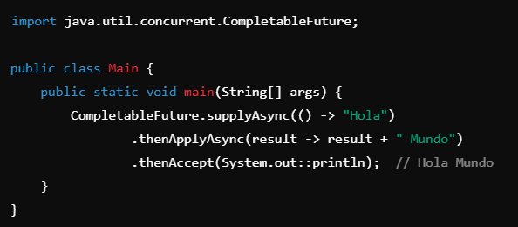
Java 8 improved concurrency and parallelism capabilities | Java 8 mejoró las capacidades de concurrencia y paralelismo | ˈʤɑvə 8 ɪmˈpruvd concurrency ænd ˈpɛrəˌlɛˌlɪzəm ˌkeɪpəˈbɪlətiz | EXAMPLE
by adding new features to java.util.concurrent classes, such as CompletableFuture. | añadiendo nuevas funciones a las clases de java.util.concurrent como CompletableFuture. | baɪ ˈædɪŋ nu ˈfiʧərz tu ˈʤɑvə.util.kənˈkɜrənt ˈklæsəz, sʌʧ æz CompletableFuture. | EXAMPLE
java.util.function Package | 10. java.util.function Package | ˈʤɑvə.util.ˈfʌŋkʃən ˈpækəʤ |  | 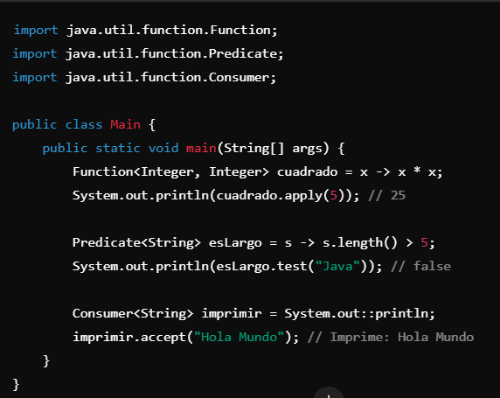
The java.util.function package introduced a set of common functional interfaces | El paquete java.util.function introdujo un conjunto de interfaces funcionales comunes | ðə ˈʤɑvə.util.ˈfʌŋkʃən ˈpækəʤ ˌɪntrəˈdust ə sɛt ʌv ˈkɑmən ˈfʌŋkʃənəl ˈɪntərˌfeɪsɪz | EXAMPLE
used with lambdas and functional expressions, like Function, Predicate, Consumer, and Supplier. | que se utilizan con lambdas y expresiones funcionales, como Function, Predicate, Consumer, y Supplier. | juzd wɪð ˈlæmdəz ænd ˈfʌŋkʃənəl ɪkˈsprɛʃənz, laɪk ˈfʌŋkʃən, ˈprɛdɪkət, kənˈsumər, ænd səˈplaɪər. | EXAMPLE
Function<T, R>: Represents a function that accepts an argument of type T and returns a value of type R. | Function<T, R>: Representa una función que acepta un argumento de tipo T y devuelve un valor de tipo R. | ˈfʌŋkʃən<ti, ɑr>: ˌrɛprəˈzɛnts ə ˈfʌŋkʃən ðæt ækˈsɛpts ən ˈɑrɡjəmənt ʌv taɪp ti ænd rɪˈtɜrnz ə ˈvælju ʌv taɪp ɑr. | EXAMPLE
Predicate<T>: Represents a condition that accepts an argument of type T and returns a boolean. | Predicate<T>: Representa una condición que acepta un argumento de tipo T y devuelve un boolean. | ˈprɛdɪkət<ti>: ˌrɛprəˈzɛnts ə kənˈdɪʃən ðæt ækˈsɛpts ən ˈɑrɡjəmənt ʌv taɪp ti ænd rɪˈtɜrnz ə buˈliən. | EXAMPLE
Consumer<T>: Represents an operation that accepts an argument of type T and does not return any result. | Consumer<T>: Representa una operación que acepta un argumento de tipo T y no devuelve ningún resultado. | kənˈsumər<ti>: ˌrɛprəˈzɛnts ən ˌɑpəˈreɪʃən ðæt ækˈsɛpts ən ˈɑrɡjəmənt ʌv taɪp ti ænd dʌz nɑt rɪˈtɜrn ˈɛni rɪˈzʌlt. | EXAMPLE
Supplier<T>: Represents an operation that accepts no arguments and returns a value of type T. | Supplier<T>: Representa una operación que no acepta argumentos y devuelve un valor de tipo T. | səˈplaɪər<ti>: ˌrɛprəˈzɛnts ən ˌɑpəˈreɪʃən ðæt ækˈsɛpts noʊ ˈɑrɡjəmənts ænd rɪˈtɜrnz ə ˈvælju ʌv taɪp ti. | EXAMPLE
New forEach Method in Collections | 11. Nuevo método forEach en colecciones | nu forEach ˈmɛθəd ɪn kəˈlɛkʃənz |  | 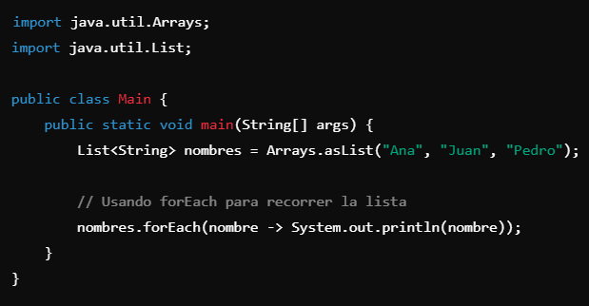
In Java 8, forEach methods were added to both Iterable and Stream interfaces | En Java 8, los métodos forEach fueron añadidos tanto en las interfaces Iterable como Stream | ɪn ˈʤɑvə 8, forEach ˈmɛθədz wɜr ˈædɪd tu boʊθ Iterable ænd strim ˈɪntərˌfeɪsɪz | EXAMPLE
making it easier to iterate over collections in a cleaner way. | lo que facilita la iteración sobre colecciones de manera más limpia. | ˈmeɪkɪŋ ɪt ˈiziər tu iterate ˈoʊvər kəˈlɛkʃənz ɪn ə ˈklinər weɪ. | EXAMPLE
New Nashorn JavaScript Engine | 12. Nueva API de Nashorn JavaScript Engine | nu Nashorn ˈʤɑvəˌskrɪpt ˈɛnʤən
Java 8 introduced a high-performance JavaScript engine called Nashorn | Java 8 introdujo un motor JavaScript de alto rendimiento llamado Nashorn | ˈʤɑvə 8 ˌɪntrəˈdust ə haɪ-pərˈfɔrməns ˈʤɑvəˌskrɪpt ˈɛnʤən kɔld Nashorn | EXAMPLE
which replaces the old JavaScript implementation called Rhino. | que reemplaza a la antigua implementación de JavaScript llamada Rhino | wɪʧ rɪˈpleɪsɪz ði oʊld ˈʤɑvəˌskrɪpt ˌɪmpləmɛnˈteɪʃən kɔld ˈraɪˌnoʊ. | EXAMPLE
With Nashorn, it is possible to execute JavaScript code within Java applications. | Con Nashorn, es posible ejecutar código JavaScript dentro de aplicaciones Java. | wɪð Nashorn, ɪt ɪz ˈpɑsəbəl tu ˈɛksəˌkjut ˈʤɑvəˌskrɪpt koʊd wɪˈðɪn ˈʤɑvə ˌæpləˈkeɪʃənz. | EXAMPLE
New Operator :: (Method Reference) | 13. Nuevo operador :: (Referencia de Método) | nu ˈɑpəˌreɪtər :: (ˈmɛθəd ˈrɛfərəns) |  | 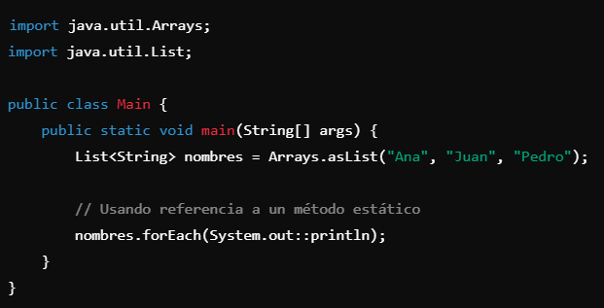
The :: operator is a shorthand for writing lambda expressions that invoke already existing methods. | El operador :: es una forma abreviada de escribir expresiones lambda que invocan métodos ya existentes. | ði :: ˈɑpəˌreɪtər ɪz ə ˈʃɔrtˌhænd fɔr ˈraɪtɪŋ ˈlæmdə ɪkˈsprɛʃənz ðæt ɪnˈvoʊk ɔlˈrɛdi ɪɡˈzɪstɪŋ ˈmɛθədz. | EXAMPLE
It is useful when referencing a static method, an instance method, or a constructor. | Es útil cuando se quiere hacer referencia a un método estático, un método de instancia o un constructor. | ɪt ɪz ˈjusfəl wɛn ˈrɛfərənsɪŋ ə ˈstætɪk ˈmɛθəd, ən ˈɪnstəns ˈmɛθəd, ɔr ə kənˈstrʌktər. | EXAMPLE
Stream Interface | 14. Interfaz Stream | strim ˈɪntərˌfeɪs |  | 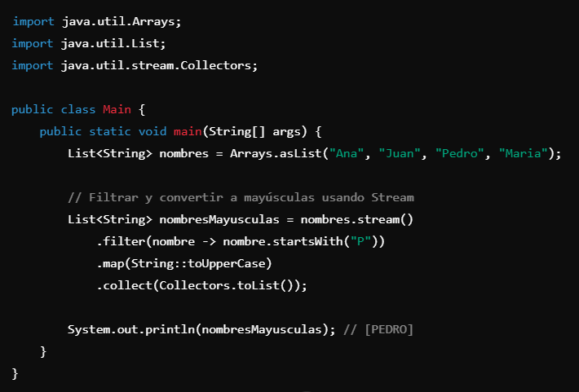
The Stream interface is one of the most powerful introductions in Java 8 | La interfaz Stream es una de las introducciones más poderosas de Java 8 | ðə strim ˈɪntərˌfeɪs ɪz wʌn ʌv ðə moʊst ˈpaʊərfəl ˌɪntrəˈdʌkʃənz ɪn ˈʤɑvə 8 | EXAMPLE
allowing collections to be processed sequentially | permitiendo que las colecciones sean procesadas de forma secuencial | əˈlaʊɪŋ kəˈlɛkʃənz tu bi ˈprɑsɛst səˈkwɛnʧəli | EXAMPLE
or in parallel with operations like map(), filter(), reduce(), and others. | o paralela con operaciones como map(), filter(), reduce(), entre otras. | ɔr ɪn ˈpɛrəˌlɛl wɪð ˌɑpəˈreɪʃənz laɪk mæp(), ˈfɪltər(), rəˈdus(), ænd ˈʌðərz. | EXAMPLE
Comparator Interface with Default Methods | 15. Interfaz Comparator con Métodos Predeterminados | kəmˈpɜrətər ˈɪntərˌfeɪs wɪð dɪˈfɔlt ˈmɛθədz |  | 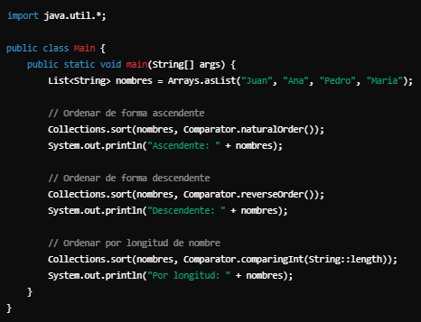
Java 8 introduced new methods in the Comparator interface that allow for sorting elements more fluidly and concisely. | Java 8 introdujo nuevos métodos en la interfaz Comparator que permiten ordenar elementos de manera más fluida y concisa. | ˈʤɑvə 8 ˌɪntrəˈdust nu ˈmɛθədz ɪn ðə kəmˈpɜrətər ˈɪntərˌfeɪs ðæt əˈlaʊ fɔr ˈsɔrtɪŋ ˈɛləmənts mɔr ˈfluɪdli ænd kənˈsaɪsli. | EXAMPLE
Now, it is possible to combine comparators, reverse order, and more, using default methods. | Ahora es posible combinar comparadores, invertir el orden, y más, usando métodos predeterminados. | naʊ, ɪt ɪz ˈpɑsəbəl tu kəmˈbaɪn kəmˈpɜrətərz, rɪˈvɜrs ˈɔrdər, ænd mɔr, ˈjuzɪŋ dɪˈfɔlt ˈmɛθədz. | EXAMPLE
Iterable Interface with forEach Method | 16. Interfaz Iterable con Método forEach | Iterable ˈɪntərˌfeɪs wɪð forEach ˈmɛθəd |  | 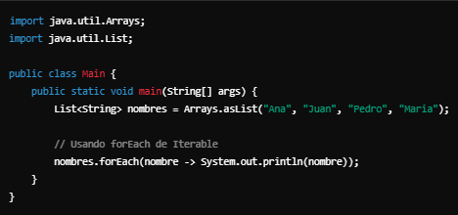
Java 8 extended the Iterable interface so that all collections can use the forEach method to iterate over their elements. | Java 8 amplió la interfaz Iterable para que todas las colecciones puedan utilizar el método forEach para iterar sobre sus elementos. | ˈʤɑvə 8 ɪkˈstɛndɪd ði Iterable ˈɪntərˌfeɪs soʊ ðæt ɔl kəˈlɛkʃənz kæn juz ðə forEach ˈmɛθəd tu iterate ˈoʊvər ðɛr ˈɛləmənts. | EXAMPLE
This method accepts a consumer (a lambda expression) to apply to each collection element. | Este método acepta un consumidor (una expresión lambda) para aplicar a cada elemento de la colección. | ðɪs ˈmɛθəd ækˈsɛpts ə kənˈsumər (ə ˈlæmdə ɪkˈsprɛʃən) tu əˈplaɪ tu iʧ kəˈlɛkʃən ˈɛləmənt. | EXAMPLE
@FunctionalInterface | 17. @FunctionalInterface | @FunctionalInterface |  | 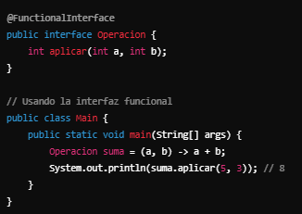
The @FunctionalInterface annotation ensures that an interface is functional | La anotación @FunctionalInterface asegura que una interfaz es funcional | ði @FunctionalInterface ˌænəˈteɪʃən ɛnˈʃʊrz ðæt ən ˈɪntərˌfeɪs ɪz ˈfʌŋkʃənəl | EXAMPLE
meaning it has a single abstract method. | es decir, que tiene un solo método abstracto. | ˈminɪŋ ɪt hæz ə ˈsɪŋɡəl ˈæbstrækt ˈmɛθəd. | EXAMPLE
If the interface has more than one abstract method, the compiler will flag an error. | Si la interfaz tiene más de un método abstracto, el compilador marcará un error. | ɪf ði ˈɪntərˌfeɪs hæz mɔr ðæn wʌn ˈæbstrækt ˈmɛθəd, ðə kəmˈpaɪlər wɪl flæɡ ən ˈɛrər. | EXAMPLE
While optional, it helps improve code readability and prevents errors. | Aunque es opcional, ayuda a mejorar la legibilidad del código y a prevenir errores. | waɪl ˈɑpʃənəl, ɪt hɛlps ɪmˈpruv koʊd ˌridəˈbɪlɪti ænd prɪˈvɛnts ˈɛrərz. | EXAMPLE
Default Methods in Interfaces | 18. @Default Methods in Interfaces (Métodos Default en Interfaces) | dɪˈfɔlt ˈmɛθədz ɪn ˈɪntərˌfeɪsɪz |  | 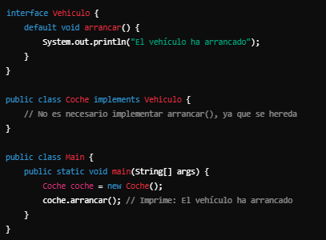
Java 8 allowed interfaces to include methods with implementations, called default methods. | Java 8 permitió que las interfaces incluyan métodos con implementación, llamados métodos default. | ˈʤɑvə 8 əˈlaʊd ˈɪntərˌfeɪsɪz tu ɪnˈklud ˈmɛθədz wɪð ˌɪmpləmɛnˈteɪʃənz, kɔld dɪˈfɔlt ˈmɛθədz. | EXAMPLE
This facilitates the evolution of interfaces without breaking existing implementations. | Esto facilita la evolución de interfaces sin romper la compatibilidad con las clases que las implementan. | ðɪs fəˈsɪləˌteɪts ði ˌɛvəˈluʃən ʌv ˈɪntərˌfeɪsɪz wɪˈθaʊt ˈbreɪkɪŋ ɪɡˈzɪstɪŋ ˌɪmpləmɛnˈteɪʃənz. | EXAMPLE
java.nio.file API (Improvements in the File API) | 19. java.nio.file API (Mejoras en la API de Archivos) | ˈʤɑvə.nio.faɪl eɪ-pi-aɪ (ɪmˈpruvmənts ɪn ðə faɪl eɪ-pi-aɪ) |  | 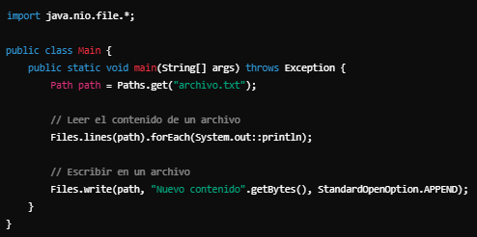
Java 8 introduced significant improvements to the file handling API with the java.nio.file package. | Java 8 introdujo mejoras significativas en la API de manejo de archivos con el paquete java.nio.file. | ˈʤɑvə 8 ˌɪntrəˈdust səɡˈnɪfɪkənt ɪmˈpruvmənts tu ðə faɪl ˈhændlɪŋ eɪ-pi-aɪ wɪð ðə ˈʤɑvə.nio.faɪl ˈpækəʤ. | EXAMPLE
You can work with files, directories, and other I/O operations more fluently. | Puedes trabajar con archivos, directorios y otras operaciones de E/S de manera más fluida. | ju kæn wɜrk wɪð faɪlz, daɪˈrɛktəriz, ænd ˈʌðər aɪ/oʊ ˌɑpəˈreɪʃənz mɔr ˈfluəntli. | EXAMPLE
CompletableFuture and Asynchronous Programming | 20. CompletableFuture y Programación Asíncrona | CompletableFuture ænd ˈeɪˈsɪŋkrənəs ˈproʊˌɡræmɪŋ |  | 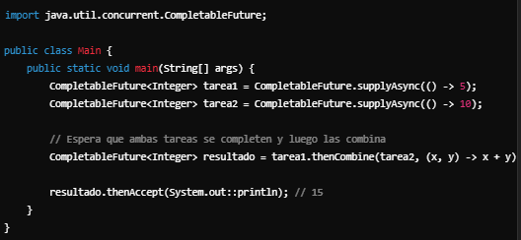
CompletableFuture is a class that simplifies asynchronous programming and allows for combining operations easily | CompletableFuture es una clase que facilita la programación asíncrona y permite combinar operaciones de manera sencilla | CompletableFuture ɪz ə klæs ðæt ˈsɪmpləˌfaɪz ˈeɪˈsɪŋkrənəs ˈproʊˌɡræmɪŋ ænd əˈlaʊz fɔr kəmˈbaɪnɪŋ ˌɑpəˈreɪʃənz ˈizəli | EXAMPLE
such as performing multiple tasks in parallel and waiting for all to finish. | como realizar múltiples tareas en paralelo y esperar a que todas terminen. | sʌʧ æz pərˈfɔrmɪŋ ˈmʌltəpəl tæsks ɪn ˈpɛrəˌlɛl ænd ˈweɪtɪŋ fɔr ɔl tu ˈfɪnɪʃ. | EXAMPLE
map() Method in Collections | 21. Método map() en las colecciones | mæp() ˈmɛθəd ɪn kəˈlɛkʃənz |  | 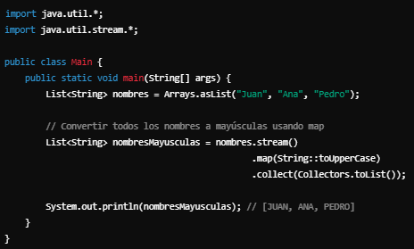
Java 8 introduced a new way of working with collections using Stream. | Java 8 introdujo un nuevo enfoque para trabajar con colecciones utilizando Stream. | ˈʤɑvə 8 ˌɪntrəˈdust ə nu weɪ ʌv ˈwɜrkɪŋ wɪð kəˈlɛkʃənz ˈjuzɪŋ strim. | EXAMPLE
One of the most important methods is map() | Uno de los métodos más importantes es map() | wʌn ʌv ðə moʊst ɪmˈpɔrtənt ˈmɛθədz ɪz mæp() | EXAMPLE
which allows you to transform elements in a collection functionally. | que permite transformar los elementos de una colección de manera funcional. | wɪʧ əˈlaʊz ju tu trænˈsfɔrm ˈɛləmənts ɪn ə kəˈlɛkʃən ˈfʌŋkʃənəli. | EXAMPLE
filter() in Streams | 22. filter() en Streams | ˈfɪltər() ɪn strimz |  | 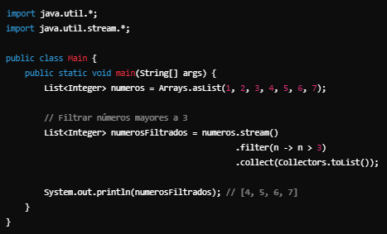
The filter() method is used to filter elements in a stream based on a condition. | El método filter() se utiliza para filtrar los elementos de una secuencia (stream) según una condición. | ðə ˈfɪltər() ˈmɛθəd ɪz juzd tu ˈfɪltər ˈɛləmənts ɪn ə strim beɪst ɑn ə kənˈdɪʃən. | EXAMPLE
reduce() in Streams | 23. reduce() en Streams | rəˈdus() ɪn strimz |  | 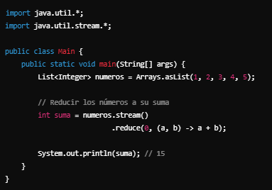
The reduce() method allows you to perform a reduction operation on elements in a stream, such as summing, multiplying, or finding the maximum. | El método reduce() permite realizar una operación de reducción en los elementos de un stream, como sumar, multiplicar, encontrar el máximo, etc. | ðə rəˈdus() ˈmɛθəd əˈlaʊz ju tu pərˈfɔrm ə rəˈdʌkʃən ˌɑpəˈreɪʃən ɑn ˈɛləmənts ɪn ə strim, sʌʧ æz ˈsʌmɪŋ, ˈmʌltəˌplaɪɪŋ, ɔr ˈfaɪndɪŋ ðə ˈmæksəməm. | EXAMPLE
@Repeatable Annotations | 24. @Repeatable Annotations | @rɪˈpitəbəl ˌænəˈteɪʃənz |  | 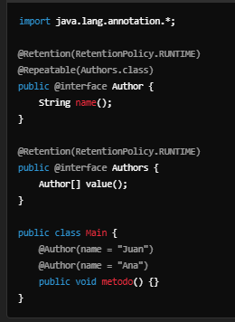
Java 8 introduced repeatable annotations, allowing the same annotation to be applied multiple times to the same element. | Java 8 introdujo anotaciones repetibles, lo que permite aplicar la misma anotación varias veces a un mismo elemento. | ˈʤɑvə 8 ˌɪntrəˈdust rɪˈpitəbəl ˌænəˈteɪʃənz, əˈlaʊɪŋ ðə seɪm ˌænəˈteɪʃən tu bi əˈplaɪd ˈmʌltəpəl taɪmz tu ðə seɪm ˈɛləmənt. | EXAMPLE
Type Annotations | 25. Type Annotations | taɪp ˌænəˈteɪʃənz
Java 8 introduced the ability to use annotations anywhere within a type, not just on classes, methods, or fields. | Java 8 introdujo la posibilidad de utilizar anotaciones en cualquier parte de un tipo, no solo en clases, métodos o campos. | ˈʤɑvə 8 ˌɪntrəˈdust ði əˈbɪləti tu juz ˌænəˈteɪʃənz ˈɛniˌwɛr wɪˈðɪn ə taɪp, nɑt ʤʌst ɑn ˈklæsəz, ˈmɛθədz, ɔr fildz. | EXAMPLE
These are known as type annotations. | Esto se conoce como anotaciones de tipo. | ðiz ɑr noʊn æz taɪp ˌænəˈteɪʃənz. | EXAMPLE
These features make Java 8 a more flexible and powerful language | Estas características hacen de Java 8 un lenguaje más flexible y poderoso | ðiz ˈfiʧərz meɪk ˈʤɑvə 8 ə mɔr ˈflɛksəbəl ænd ˈpaʊərfəl ˈlæŋɡwəʤ | EXAMPLE
facilitating work with cleaner, more functional, and concurrent code. | facilitando el trabajo con código más limpio, funcional y concurrente. | fəˈsɪləˌteɪtɪŋ wɜrk wɪð ˈklinər, mɔr ˈfʌŋkʃənəl, ænd kənˈkɜrənt koʊd. | EXAMPLE
@FunctionalInterface for Interfaces with Abstract Methods | 26. @FunctionalInterface para Interfaces con Métodos Abstractos | @FunctionalInterface fɔr ˈɪntərˌfeɪsɪz wɪð ˈæbstrækt ˈmɛθədz |  | 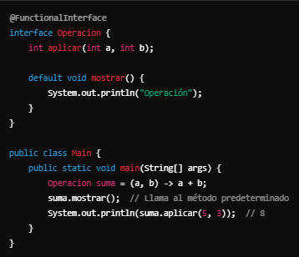
In Java 8, the concept of functional interfaces was introduced | En Java 8, se introdujo el concepto de interfaces funcionales | ɪn ˈʤɑvə 8, ðə ˈkɑnsɛpt ʌv ˈfʌŋkʃənəl ˈɪntərˌfeɪsɪz wʌz ˌɪntrəˈdust | EXAMPLE
which contain a single abstract method | las cuales contienen un solo método abstracto | wɪʧ kənˈteɪn ə ˈsɪŋɡəl ˈæbstrækt ˈmɛθəd | EXAMPLE
This is useful when using interfaces with lambda expressions or method references. | Esto es útil cuando quieres usar interfaces con expresiones lambda o referencias de método. | ðɪs ɪz ˈjusfəl wɛn ˈjuzɪŋ ˈɪntərˌfeɪsɪz wɪð ˈlæmdə ɪkˈsprɛʃənz ɔr ˈmɛθəd ˈrɛfərənsɪz. | EXAMPLE
In addition to @FunctionalInterface, an interface can have default or static methods | Además de @FunctionalInterface, una interfaz puede tener métodos predeterminados o estáticos | ɪn əˈdɪʃən tu @FunctionalInterface, ən ˈɪntərˌfeɪs kæn hæv dɪˈfɔlt ɔr ˈstætɪk ˈmɛθədz | EXAMPLE
but still needs to have a single abstract method. | pero aún así debe tener un único método abstracto. | bʌt stɪl nidz tu hæv ə ˈsɪŋɡəl ˈæbstrækt ˈmɛθəd. | EXAMPLE
Method References and Constructor References | 27. Method References y Constructor References | ˈmɛθəd ˈrɛfərənsɪz ænd kənˈstrʌktər ˈrɛfərənsɪz |  | 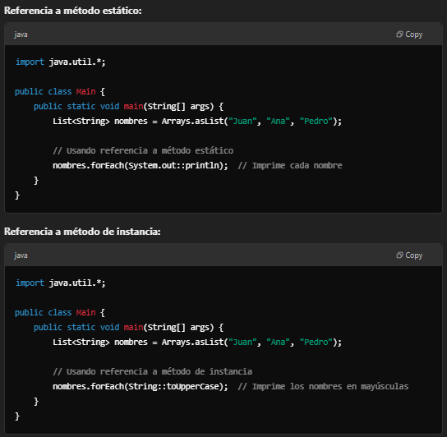
In addition to lambda expressions, Java 8 allowed the use of method and constructor references | Además de las expresiones lambda, Java 8 permitió usar las referencias a métodos y constructor | ɪn əˈdɪʃən tu ˈlæmdə ɪkˈsprɛʃənz, ˈʤɑvə 8 əˈlaʊd ðə jus ʌv ˈmɛθəd ænd kənˈstrʌktər ˈrɛfərənsɪz | EXAMPLE
making the code cleaner and more expressive. | lo que hace el código más limpio y expresivo. | ˈmeɪkɪŋ ðə koʊd ˈklinər ænd mɔr ɪkˈsprɛsɪv. | EXAMPLE
Java 8 Nashorn JavaScript Engine | 28. Java 8 Nashorn JavaScript Engine | ˈʤɑvə 8 Nashorn ˈʤɑvəˌskrɪpt ˈɛnʤən
The Nashorn JavaScript engine introduced in Java 8 replaces the old Rhino engine. | El motor JavaScript Nashorn que fue introducido en Java 8 reemplaza al anterior motor Rhino | ðə Nashorn ˈʤɑvəˌskrɪpt ˈɛnʤən ˌɪntrəˈdust ɪn ˈʤɑvə 8 rɪˈpleɪsɪz ði oʊld ˈraɪˌnoʊ ˈɛnʤən. | EXAMPLE
With Nashorn, you can integrate JavaScript code within your Java application. | Con Nashorn, puedes integrar código JavaScript dentro de tu aplicación Java. | wɪð Nashorn, ju kæn ˈɪntəˌɡreɪt ˈʤɑvəˌskrɪpt koʊd wɪˈðɪn jʊər ˈʤɑvə ˌæpləˈkeɪʃən. | EXAMPLE
Java 8 Default Methods in Interfaces | 29. Java 8 Default Methods en Interfaces | ˈʤɑvə 8 dɪˈfɔlt ˈmɛθədz ɪn ˈɪntərˌfeɪsɪz |  | 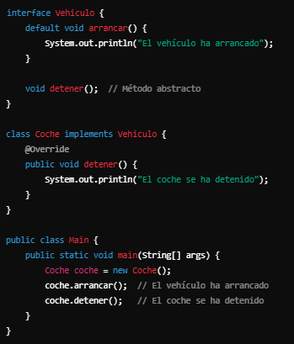
In Java 8, in addition to abstract methods in interfaces | En Java 8, además de los métodos abstractos en interfaces | ɪn ˈʤɑvə 8, ɪn əˈdɪʃən tu æbˈstrækt ˈmɛθədz ɪn ˈɪntərˌfeɪsɪz | EXAMPLE
you can define methods with a default implementation. | puedes definir métodos con una implementación predeterminada | ju kæn dɪˈfaɪn ˈmɛθədz wɪð ə dɪˈfɔlt ˌɪmpləmɛnˈteɪʃən. | EXAMPLE
This facilitates the evolution of interfaces without breaking existing implementations. | Esto facilita la evolución de las interfaces sin romper las implementaciones existentes. | ðɪs fəˈsɪləˌteɪts ði ˌɛvəˈluʃən ʌv ˈɪntərˌfeɪsɪz wɪˈθaʊt ˈbreɪkɪŋ ɪɡˈzɪstɪŋ ˌɪmpləmɛnˈteɪʃənz. | EXAMPLE
java.time.format.DateTimeFormatter | 30. java.time.format.DateTimeFormatter | ˈʤɑvə.taɪm.ˈfɔrˌmæt.DateTimeFormatter |  | 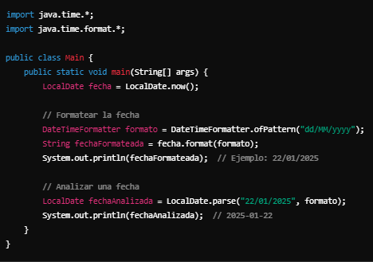
Java 8 introduced the DateTimeFormatter class for formatting and parsing dates and times, replacing the old SimpleDateFormat. | Java 8 introdujo la clase DateTimeFormatter para formatear y analizar fechas y horas, reemplazando el antiguo SimpleDateFormat. | ˈʤɑvə 8 ˌɪntrəˈdust ðə DateTimeFormatter klæs fɔr ˈfɔrˌmætɪŋ ænd ˈpɑrsɪŋ deɪts ænd taɪmz, rɪˈpleɪsɪŋ ði oʊld SimpleDateFormat. | EXAMPLE
This makes working with dates much safer and more flexible. | Esto hace que trabajar con fechas sea mucho más seguro y flexible. | ðɪs meɪks ˈwɜrkɪŋ wɪð deɪts mʌʧ ˈseɪfər ænd mɔr ˈflɛksəbəl. | EXAMPLE
@Target and @Retention for Annotations | 31. @Target y @Retention para Anotaciones | @ˈtɑrɡət ænd @riˈtɛnʃən fɔr ˌænəˈteɪʃənz |  | 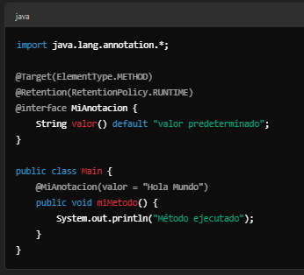
Annotations in Java 8 allow for more control over where they can be applied and how long they are available. | Las anotaciones en Java 8 permiten tener mayor control sobre dónde pueden aplicarse y por cuánto tiempo están disponibles. | ˌænəˈteɪʃənz ɪn ˈʤɑvə 8 əˈlaʊ fɔr mɔr kənˈtroʊl ˈoʊvər wɛr ðeɪ kæn bi əˈplaɪd ænd haʊ lɔŋ ðeɪ ɑr əˈveɪləbəl. | EXAMPLE
For example, you can specify if the annotation is accessible only at compile-time | Por ejemplo, puedes especificar si la anotación es accesible solo en tiempo de compilación | fɔr ɪɡˈzæmpəl, ju kæn ˈspɛsəˌfaɪ ɪf ði ˌænəˈteɪʃən ɪz ækˈsɛsəbəl ˈoʊnli æt kəmˈpaɪl-taɪm | EXAMPLE
runtime, or if it should apply to methods, classes, fields, etc. | ejecución o si se debe aplicar a métodos, clases, campos, etc. | runtime, ɔr ɪf ɪt ʃʊd əˈplaɪ tu ˈmɛθədz, ˈklæsəz, fildz, ˌɛtˈsɛtərə. | EXAMPLE

